kafka
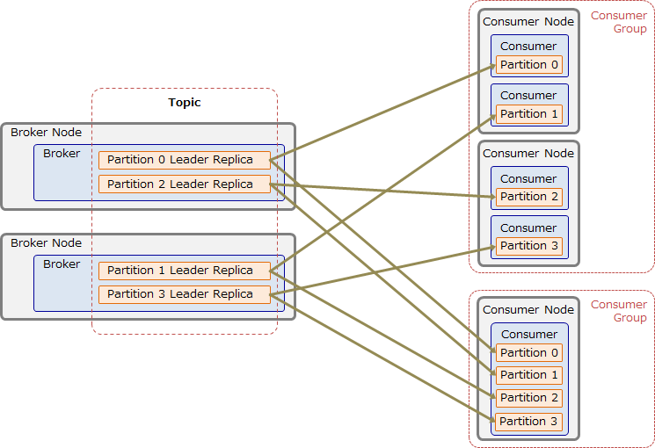
システム構成
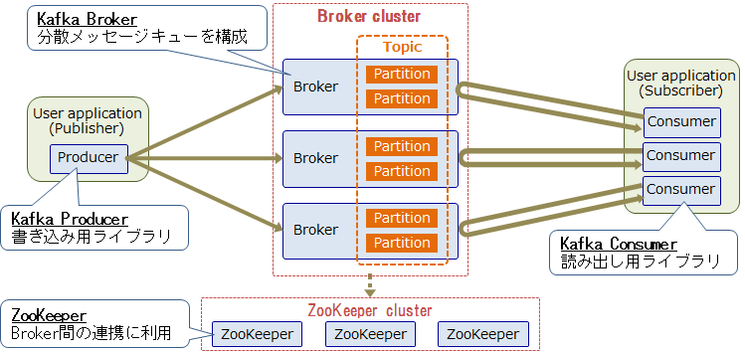

データ保存
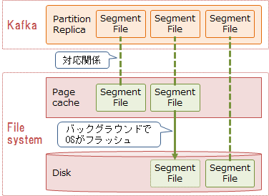

producer

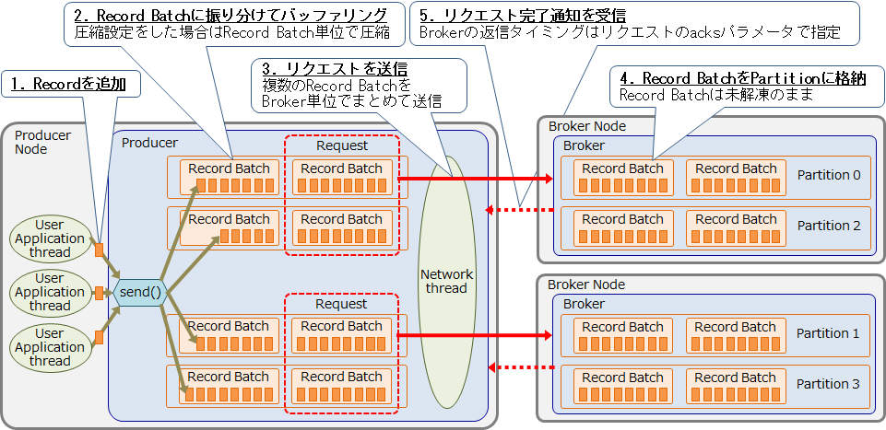

broker
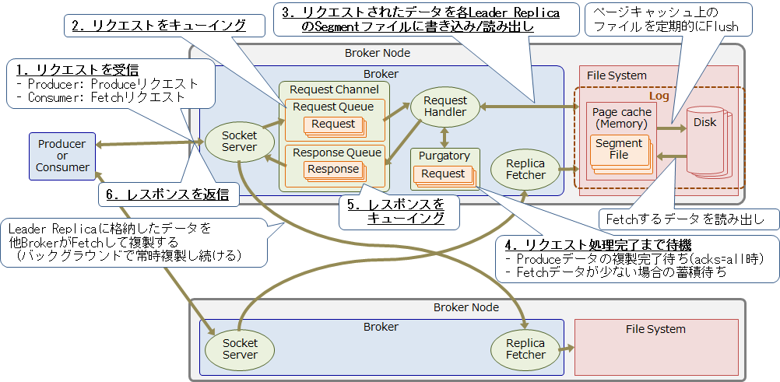

consumer
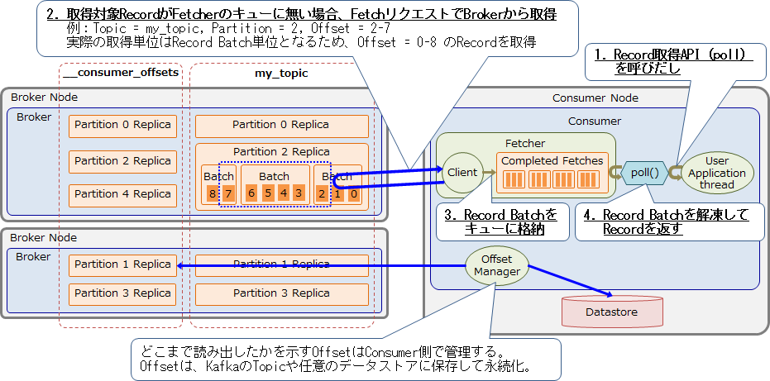

consumer group

例
internal service
job batch
非同期管理
リトライバッチ
kafka broker
consumer
internal service
冪等性管理
POD
POD
POD
POD
POD
POD
POD
internal service
POD
POD
POD
POD
POD
POD
 |  |  |  | TOPICA |  |  |  |  |  |  |  |  | key | status | 引き続き情報
 |  |  | key,proceess_id,status,dataなど登録。

 |  | producerで keyを送信

関連設定 |  |  |  |  | TOPIC A
proceess_id | service,class |  |  |  | pullでkey取得

 |  |  |  |  |  |  |  | keyでレコードを取得

 |  |  |  |  |  |  | SOAP
 |  |  |  |  |  | service,class,data
 |  |  |  |  |  |  |  |  |  | レコードがないkey,statusのレコード登録
 |  |  |  |  |  |  |  |  |  | レコードが既にある、statusは完了、直接OKを返す

 |  |  |  |  |  |  |  |  | comiit
 |  |  |  |  |  |  |  |  | comiit
 |  |  |  |  |  |  |  |  | comiit
 |  |  |  |  |  |  |  |  | comiit

 |  |  |  |  |  |  |  |  |  |  | OK

 |  |  |  |  |  |  | OKを返す

 |  |  |  |  |  |  | statusを完了に更新(エラーの場合、保留に更新)

 |  |  |  |  |  |  |  |  |  |  |  | status=保留をレコードを検索

 |  |  |  |  |  |  |  |  |  |  |  | statusを完了に更新(エラーの場合、保留に更新)

